METAS
“ |  |  |  |  |  |  |  |  |  |  |  |  |  |  |  |  |  | Me a pagar
Mes | agosto | septiembre | octubre | noviembre | diciembre | enero | febrero | marzo | abril | mayo | junio | julio | agosto | septiembre | octubre | noviembre | TPV | junio | mes de cliente
marzo | $140,000,000 |  |  |  |  |  |  |  |  |  |  |  |  |  |  |  | junio | m0 | junio
abril | $140,000,000 | $140,000,000 |  |  |  |  |  |  |  |  |  |  |  |  |  |  | junio | m1 | mayo
mayo | $140,000,000 | $140,000,000 | $140,000,000 |  |  |  |  |  |  |  |  |  |  |  |  |  | junio | m2 | abril
junio | $140,000,000 | $140,000,000 | $140,000,000 | $140,000,000 |  |  |  |  |  |  |  |  |  |  |  |  | junio | m3 | marzo
julio | $140,000,000 | $140,000,000 | $140,000,000 | $140,000,000 | $140,000,000 |  |  |  |  |  |  |  |  |  |  |  | junio | m4 | febrero
agosto | $100,000,000 | $140,000,000 | $140,000,000 | $140,000,000 | $140,000,000 | $140,000,000 |  |  |  |  |  |  |  |  |  |  | junio | m5 | enero
septiembre |  | $100,000,000 | $140,000,000 | $140,000,000 | $140,000,000 | $140,000,000 | $140,000,000
octubre |  |  | $100,000,000 | $140,000,000 | $140,000,000 | $140,000,000 | $140,000,000 | $140,000,000
noviembre |  |  |  | $100,000,000 | $140,000,000 | $140,000,000 | $140,000,000 | $140,000,000 | $140,000,000
diciembre |  |  |  |  | $100,000,000 | $140,000,000 | $140,000,000 | $140,000,000 | $140,000,000 | $140,000,000
enero |  |  |  |  |  | $100,000,000 | $140,000,000 | $140,000,000 | $140,000,000 | $140,000,000 | $140,000,000
febrero |  |  |  |  |  |  | $100,000,000 | $140,000,000 | $140,000,000 | $140,000,000 | $140,000,000 | $140,000,000
marzo |  |  |  |  |  |  |  | $100,000,000 | $140,000,000 | $140,000,000 | $140,000,000 | $140,000,000 | $140,000,000
Abril |  |  |  |  |  |  |  |  | $100,000,000 | $140,000,000 | $140,000,000 | $140,000,000 | $140,000,000 | $140,000,000
Mayo |  |  |  |  |  |  |  |  |  | $100,000,000 | $140,000,000 | $140,000,000 | $140,000,000 | $140,000,000 | $140,000,000
Junio |  |  |  |  |  |  |  |  |  |  | $100,000,000 | $140,000,000 | $147,000,000 | $147,000,000 | $147,000,000 | $147,000,000
Julio |  |  |  |  |  |  |  |  |  |  |  | $105,000,000 | $147,000,000 | $147,000,000 | $147,000,000 | $147,000,000
Agosto |  |  |  |  |  |  |  |  |  |  |  |  | $105,000,000 | $147,000,000 | $147,000,000 | $147,000,000
septiembre |  |  |  |  |  |  |  |  |  |  |  |  |  | $105,000,000 | $147,000,000 | $147,000,000
octubre |  |  |  |  |  |  |  |  |  |  |  |  |  |  | $105,000,000 | $147,000,000
noviembre |  |  |  |  |  |  |  |  |  |  |  |  |  |  |  | $105,000,000

TOTAL META TPV | $800,000,000 | $800,000,000 | $800,000,000 | $800,000,000 | $800,000,000 | $800,000,000 | $800,000,000 | $800,000,000 | $800,000,000 | $800,000,000 | $800,000,000 | $805,000,000 | $819,000,000 | $826,000,000 | $833,000,000 | $840,000,000
META NTR VARIACIÓN CURVA | $5,200,000 | $5,200,000 | $5,200,000 | $5,200,000 | $5,200,000 | $5,200,000 | $5,200,000 | $5,200,000 | $5,200,000 | $5,200,000 | $5,200,000 | $5,200,000 | $5,200,000 | $5,200,000 | $5,200,000 | $5,200,000
0.3 | M0 = 100M | M0 = 100M | M0 = 100M | M0 = 100M | M0 = 100M | M0 = 100M | M0 = 100M | M0 = 100M | M0 = 100M | M0 = 100M | M0 = 100M | M0 = 100M | M0 = 100M | M0 = 100M | M0 = 100M | M0 = 100M
0.4
NTR Objetivo Promedio | 0.65% | 0.65% | 0.65% | 0.65% | 0.65% | 0.65% | 0.65% | 0.65% | 0.65% | 0.65% | 0.65% | 0.65% | 0.63% | 0.63% | 0.62% | 0.62%

META IMPLEMENTADORES
 | POSTOBON | COLNATA | Adicional implementan META
META CUALITATIVA 40% DE LA META: | iMPLEMENTACION Malambo al 100% | iMPLEMENTACION MERCOLANTA SEDE
 | iMPLEMENTACION Malambo al 100% | iMPLEMENTACION MERCOLANTA SEDE |  | IMPLEMENTACIONES AGOSTO OK 100%

META CUANTITATIVA 60% DE LA META:
 |  |  |  |  |  |  |  |  |  |  |  |  |  | julio | agosto | septiembre
 |  |  |  |  |  |  |  |  |  |  |  |  |  | m0 | m0 | m0
Julio |  |  |  |  | COSTO QR $60 |  |  |  |  |  |  |  |  | m1 | m1
 |  |  |  |  |  |  |  |  |  |  |  |  |  | m2
CRISTIAN |  |  |  | NTR PARA LIQUIDAR AGOSTO |  |  | CRISTIAN
COLANTA %1 QR |  |  | JULIO .98% NTR |  |  |  | AGOSTO NR META
TPV | NTR | NR |  |  |  |  | 52160000
1000000000 | 0.90% | 9000000

POSTOBON 600 FEE |  |  | JULIO .16% NTR
TPV | NTR | NR
18000000000 | 0.15% | 27000000

SULICOR 700 FEE |  |  | JULIO .26% NTR
TPV | NTR | NR
1100000000 | 0.16% | 1760000

TTB Personalizada |  |  | JULIO 2,33% NTR
TPV | NTR | NR
1200000000 | 1.20% | 14400000

CAMILO |  |  |  | NTR PARA LIQUIDAR AGOSTO |  |  | CAMILO
COLANTA %1 QR |  |  | JULIO .98% NTR |  |  |  | AGOSTO NR META
TPV | NTR | NR |  |  |  |  | 36000000
1000000000 | 0.90% | 9000000

POSTOBON 600 FEE |  |  | JULIO .16% NTR
TPV | NTR | NR
18000000000 | 0.15% | 27000000

MASIVOS PARA LIQUIDAR

GASEOSAS LUX | QBLW9W0FGB
GASEOSAS LUX SAS | DKFDV7RLFX
GASEOSAS LUX SAS | SE3RYFGAJY
POSTOBON SA | 6RIMATJBDJ
POSTOBON SA | 4VETEWDH1L
POSTOBON SA | 6085Z6TTB7
POSTOBON SA | TOM95X6WAO
POSTOBON SA | 053AM2S3L4
POSTOBON SA | Q7VR1248VT
POSTOBON SA | XIE3ZA3Y14
POSTOBON SA | Z2LOEMM4GD
POSTOBON SA | 79GCNR6OJO
GASEOSAS LUX | R6S43QK37T
GASEOSAS LUX | PU7SF6NZY0
GASEOSAS LUX | Y5CUZZXX7J
GASEOSAS LUX | SCXKIXA5L6
POSTOBON SA | 8GCLJOWKQF
GASEOSAS LUX | GLKD99RUI4
GASEOSAS LUX | 4KTN5UUBRO
GASEOSAS LUX | 14YAL4TC80
GASEOSAS LUX | D8WWQSR8UA
POSTOBON SA | 2KU5V7TSPF
INVERSIONES TC SAS - TIENDAS CERCANAS | L7QZVRPNHB

AGROCOLANTA | PA80NXKNGV
COLANTA | 28GWMOLAAV
COLANTA | RPNIJ33O92
Capy COLANTA | 65SK8AN59R
COLANTA BASE | VY6VES3Z9R

SULICOR | FUE3DBCUN3

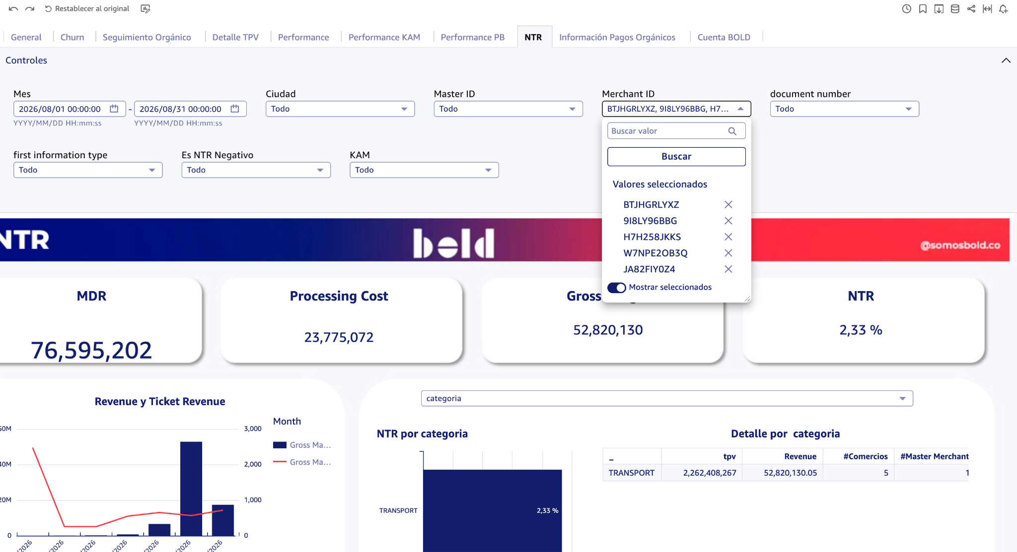
TTB SAS | BTJHGRLYXZ
TTB SAS | 9I8LY96BBG
TTB SAS | H7H258JKKS
TTB SAS | 3NQ4U0QUHW
TTB SAS | W7NPE2OB3Q
TTB SAS | 5602GZ54UZ
TTB SAS | JA82FIY0Z4
TTB SAS | 9QZSA4AZC9
TTB SAS | TP4M14EW7G

